상품제안서
엔드그레인원형찻상 | 상품코드: S30194

 |  |  |  |  |  |  | 02-713-8555 | www.synergygift.co.kr
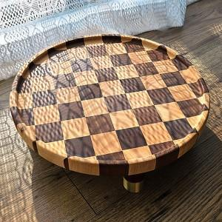

【상세/제작정보】

【인쇄/포장옵션】 | 레이저 / 개별종이케이스

【공급단가】 | 수량 | 5~ | 30~ | 100~ | 300~ | 500~
*VAT별도 | 단가 | 56,250원 | 55,350원 | 54,000원 | 52,650원 | 51,750원

【상품 URL】 | https://www.synergygift.co.kr:443/src/goods_detail.php?gdno=30194

